상품제안서
{와플습식타올(원통형-중)}스포츠타올/쿨타올/습식타올/인쇄가능 | 상품코드: F28290

 |  |  |  |  |  |  | 02-412-0044 | www.easy1.co.kr
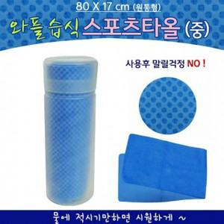

【상세/제작정보】 | 기본수량 미만 인쇄시 비용 추가.

【인쇄/포장옵션】 | 실크 / 포장불가능

【공급단가】 | 수량 | 100~ | 300~ | 500~ | 1,000~ | 3,000~
*VAT별도 | 단가 | 1,950원 | 1,920원 | 1,870원 | 1,800원 | 1,720원

【상품 URL】 | https://easy1.co.kr:443/src/goods_detail.php?gdno=28290

